Bedarfsanzeige
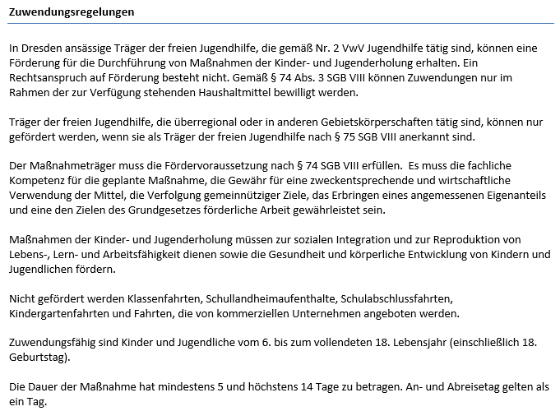
Landeshauptstadt Dresden - Jugendamt |  |  |  |  |  |  |  |  |  |  |  |  |  | Förderung von Trägern der freien Jugendhilfe

Maßnahmeträger (Name und Anschrift): |  |  |  |  |  |  |  |  |  |  | Aktenzeichen (sofern bekannt):

Antrags- und Bewilligungshörde: |  |  |  |  |  |  | Förderung von Maßnahmen der Kinder- und Jugenderholung (gemäß Nr. 3.2.4.5 VwV Jugendhilfe)
Landeshauptstadt Dresden
Jugendamt, Abt. Kinder-, Jugend- und
Familienförderung/SG Zuschusswesen
Postfach 12 00 20
01001 Dresden

 |  |  |  |  |  |  |  |  |  | für den Ferienzeitraum: (Datum von-bis)
Fördermittel- und Auszahlungsantrag Abrechnung der Maßnahme(n): |  |  |  |  |  |  | lfd. Nr.:

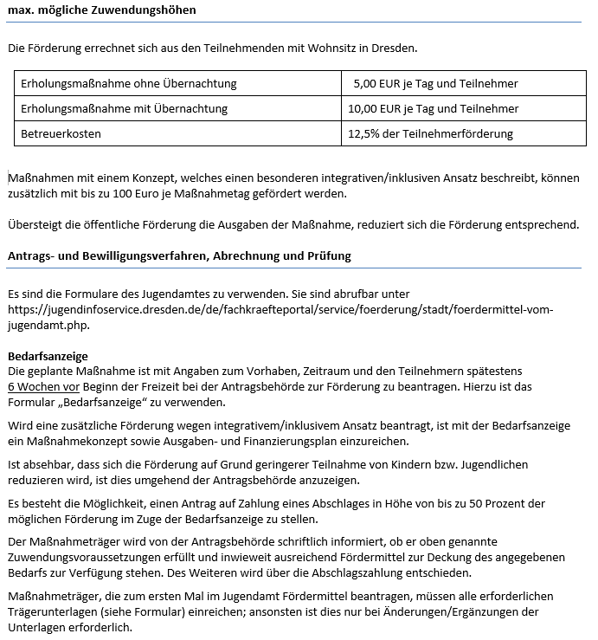
Maß- nah- me- Nr. | Maßnahmebezeichnung und Ort (z. B. Feriencamp am Schwielochsee): |  |  |  |  |  |  |  | Durchführungs- zeitraum:
 | Maßnahmetage (An- und Abreisetag = 1 Tag) |  |  | Anzahl der Teilnehmenden 6. - 18. Lebensjahr (bis zum 18. Geburtstag) |  |  |  | bewilligte integra- tive/inklusive Leistungen (max. 100 Euro/ Maßnahmetag) |  |  | max. möglichen Förderung (5 bzw. 10 EUR pro Tag und Teiln. zzgl. Betreuerkosten 12,5% d. Teilnehmerförderung zzgl. Förderung integr./inkl. Leistungen
 | ohne Übernachtung | mit Übernachtung |  | ohne Übernachtung |  | mit Übernachtung
 |  |  |  |  |  |  |  |  |  | EUR |  |  | EUR

Maß- nah- me- Nr. | Maßnahmebezeichnung und Ort (z. B. Feriencamp am Schwielochsee): |  |  |  |  |  |  |  | Durchführungs- zeitraum:
 | Maßnahmetage (An- und Abreisetag = 1 Tag) |  |  | Anzahl der Teilnehmenden 6. - 18. Lebensjahr (bis zum 18. Geburtstag) |  |  |  | Fördermittelantrag wegen integra- tivem/inklusivem Ansatz (max. 100 Euro/ Maßnahmetag) |  |  | max. möglichen Förderung (5 bzw. 10 EUR pro Tag und Teiln. zzgl. Betreuerkosten 12,5% d. Teilnehmerförderung zzgl. Antrag wg. integr./inkl. Ansatz:
 | ohne Übernachtung | mit Übernachtung |  | ohne Übernachtung |  | mit Übernachtung
 |  |  |  |  |  |  |  |  |  | EUR |  |  | EUR

Fördermittelantrag füg o. g. Maßnahmen: |  |  |  |  |  | EUR | bereits erhaltene Abschlagszahlungen: |  |  |  |  |  | EUR

Auszahlungsantrag: |  |  |  |  |  | EUR | Rückzahlung von Fördermitteln |  |  |  |  |  | EUR

Bankverbindung zur Überweisung der Fördermittel |  |  |  |  |  |  |  |  |  | Ansprechperson
Kontoinhaber: |  |  |  |  | IBAN: |  |  |  |  | (Name, Telefon-Nr., E-Mail-Adresse)

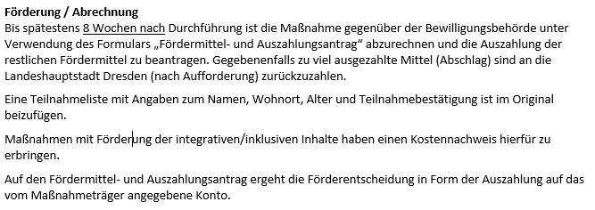
Dem Antrag bzw. der Abrechnung ist die Teilnahmeliste (Formular des Jugendamtes!) beizufügen. Bei der Abrechnung von integrativen/inklusiven Leistungen ist ein Kostennachweis (Belegaufstellung mit Angaben zum Rechnungsdatum, Zahlungsempfänger, Grund der Zahlung, Zahlungsbetrag) mit einzureichen. Ist der Maßnahmeträger vorsteuerabzugsberech- tigt, sind die Ausgaben ohne MwSt. anzugeben.
Der Maßnahmeträger versichert, dass die Zuwendungsregelungen eingehalten wurden, die Angaben vollständig und richtig sind und die Mittel zweckentsprechend sowie wirtschaftlich und sparsam verwendet wurden.

Datum |  |  | rechtsverbindliche Unterschrift(en) |  |  |  |  |  | in PC-Schrift

Bearbeitungsvermerk des Jugendamtes
Bewilligung: |  |  | Auszahlungsbetrag: |  |  |  | Erstattungsbetrag:
 |  | EUR |  |  |  | EUR |  |  |  |  |  |  | EUR
Mittelbindung: |  |  |  |  |  |  | Mittelbindung:
PSP-Element: |  |  | 10.100.36.2.0.02.02 |  |  |  | PSP-Element: |  |  |  |  | 10.100.36.2.0.02.02
Sachkonto: |  |  | 4 3 1 8 2 1 0 0 |  |  |  | Sachkonto: |  |  |  |  | 3 1 4 8 0 0 0 0
Sachlich und rechnerisch richtig: |  |  |  |  |  |  | Sachlich und rechnerisch richtig:
Datum/Unterschrift: |  |  |  |  |  |  | Datum/Unterschrift:

Verfahren, Zuwendungsvoraussetz
